1
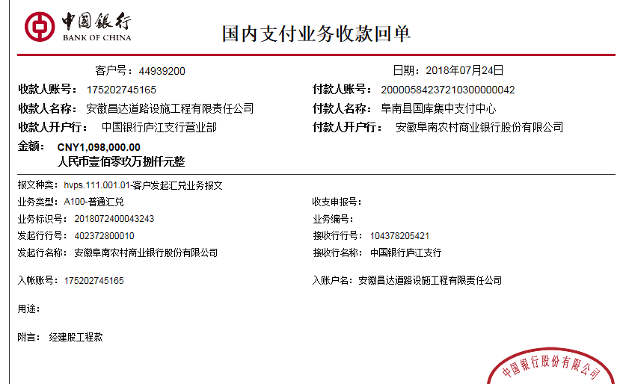
工程款支付证书
工程名称 |  | 2018.04.12阜南县非建档立卡村通村硬化路（世行项目）（01--08标段）施工04标段 |  |  |  |  |  |  |  |  |  | ERP编号 | 9460 | 档案编号 | CD2018-023
合同金额 |  | 21,965,978.04 |  | 中标 日期 | 2018.04.12 |  | 已供工程 资料 | 中标书、施工合同原件 |  |  |  |  | 庐江 | 责任 单位 | 业务二部
决算金额 |  |  |  | 竣工 日期 |  |  |  |  |  |  |  |  | 合肥 | 责任人 | 朱占军 15385811333
序号 | 工程款到账 |  |  | 开票情况 |  | 管理费 |  | 代缴税金 | 备注 | 其他扣款 |  | 预留款 |  | 实际支付
 | 日期 | 账户 | 金额 | 日期 | 金额 | 比例 | 金额 | 金额 |  | 金额 | 备注 | 金额 | 备注 | 户名 | 金额
1 | 2018-07-24 | 中 | 1,098,000.00 |  |  |  | 0.00 | 0.00 |  | 0.00 |  | 175,680.00 | 预付款暂扣16% | 材料 | 922320.00

 |  |  |  |  |  |  |  |  |  |  |  |  |  |  |  |  |  | 28271357 | 15197
 |  |  |  |  |  |  |  |  |  |  |  |  |  |  |  |  |  | 53477 | 18000
 |  |  |  |  |  |  |  |  |  |  |  |  |  |  |  | 365353 | 5000 | 2165735.07 | 7500
 |  |  |  |  |  |  |  |  |  |  |  |  |  |  |  | 411220 | 4000 | 365353 | 5000
 |  |  |  |  |  |  |  |  |  |  |  |  |  |  |  |  | 780 | 411220 | 4000
合计 |  | - | 1,098,000.00 | - | 0.00 | - | 0.00 | 0.00 | - | 0.00 | - | 175,680.00 | - | - | 922,320.00 |  | 3000 | 565427.14 | 780
本次结算 支付明细 |  | 应支付金额 |  | 922,320.00 |  |  |  | 实际支付金额 |  |  | 小写 | 0.00 |  |  |  |  |  | 24710144.79 | 3000
 |  | 已支付金额 |  | 922,320.00 |  |  |  |  |  |  | 大写 | 零元整 |  |  |  |  |  | 13388257
申请部门 意见 |  | 制表许文荣 |  |  |  |  |  | 项目管理 意见 |  |  | 施总、朱总已同意支付（附表背面截图）。 |  |  |  |  |  |  | 11321887.79
财务初审 意见 |  |  |  |  |  |  |  | 财务审核 意见
质安初审 意见 |  |  |  |  |  |  |  | 质安稽查 意见
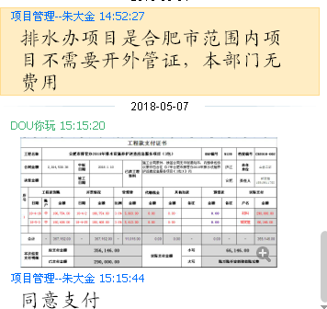
总经理审批 |  |  |  |  |  |  |  | 董事长审批

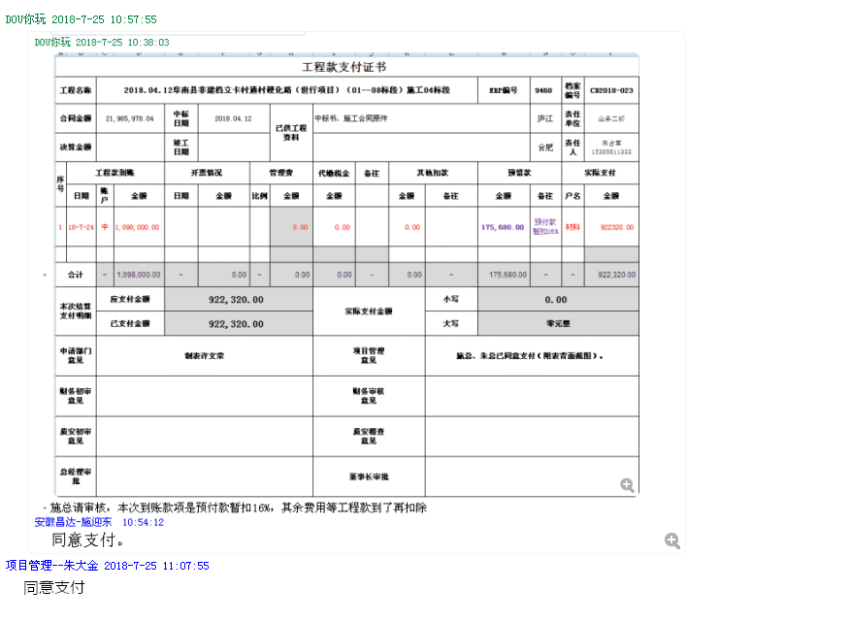

2
工程款支付证书
工程名称 |  | 阜南县非建档立卡村通村硬化路（世行项目）（01--08标段）施工04标段 |  |  |  |  |  |  |  |  |  | ERP编号 | 9460 | 档案编号 | CD2018-023
合同金额 |  | 21,965,978.04 |  | 中标 日期 | 2018.04.12 |  | 已供工程 资料 | 中标书、施工合同原件 |  |  |  |  | 庐江 | 责任 单位 | 业务二部
决算金额 |  |  |  | 竣工 日期 |  |  |  |  |  |  |  |  | 合肥 | 责任人 | 朱占军 15385811333
序号 | 工程款到账 |  |  | 开票情况 |  | 管理费 |  | 代缴税金 | 备注 | 其他扣款 |  | 预留款 |  | 实际支付
 | 日期 | 账户 | 金额 | 日期 | 金额 | 比例 | 金额 | 金额 |  | 金额 | 备注 | 金额 | 备注 | 户名 | 金额
1 | 2018-07-24 | 中 | 1,098,000.00 |  |  |  | 0.00 | 0.00 |  | 0.00 |  | 175,680.00 | 预付款暂扣16% | 材料 | 922320.00
 | 本次
2 | 2018.10.23 | 中 | 4,876,000.00 | 2018.10.12 | 4,876,000.00 | 2.5% | 121,900.00 | 70,924.00 |  | 500.00 | 2018.8.6开外经证 |  |  | 材料 | 3,106,063.23
 |  |  |  |  |  |  |  |  |  |  |  |  |  | 退朱占军 | 1,576,612.77

 |  |  |  |  |  |  |  |  |  |  |  |  |  |  |  |  |  | 28271357 | 15197
 |  |  |  |  |  |  |  |  |  |  |  |  |  |  |  |  |  | 53477 | 18000
 |  |  |  |  |  |  |  |  |  |  |  |  |  |  |  | 365353 | 5000 | 2165735.07 | 7500
 |  |  |  |  |  |  |  |  |  |  |  |  |  |  |  | 411220 | 4000 | 365353 | 5000
 |  |  |  |  |  |  |  |  |  |  |  |  |  |  |  |  | 780 | 411220 | 4000
合计 |  | - | 5,974,000.00 | - | 4,876,000.00 | - | 121,900.00 | 70,924.00 | - | 500.00 | - | 175,680.00 | - | - | 5,604,996.00 |  | 3000 | 565427.14 | 780
本次结算 支付明细 |  | 应支付金额 |  | 4,682,676.00 |  |  |  | 实际支付金额 |  |  | 小写 | 1,576,612.77 |  |  |  |  |  | 24710144.79 | 3000
 |  | 已支付金额 |  | 3,106,063.23 |  |  |  |  |  |  | 大写 | 壹佰伍拾柒万陆仟陆佰壹拾贰元柒角柒分 |  |  |  |  |  | 13388257
申请部门 意见 |  | 制表朱敏 |  |  |  |  |  | 项目管理 意见 |  |  | 施总、朱总已同意支付（附表背面截图）。 |  |  |  |  |  |  | 11321887.79
财务初审 意见 |  |  |  |  |  |  |  | 财务审核 意见
质安初审 意见 |  |  |  |  |  |  |  | 质安稽查 意见
总经理审批 |  |  |  |  |  |  |  | 董事长审批

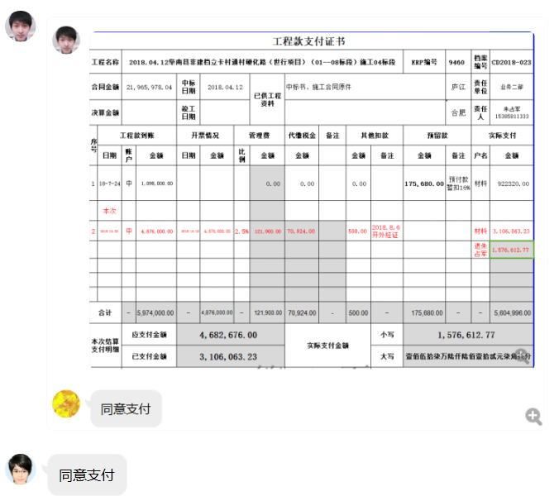

3
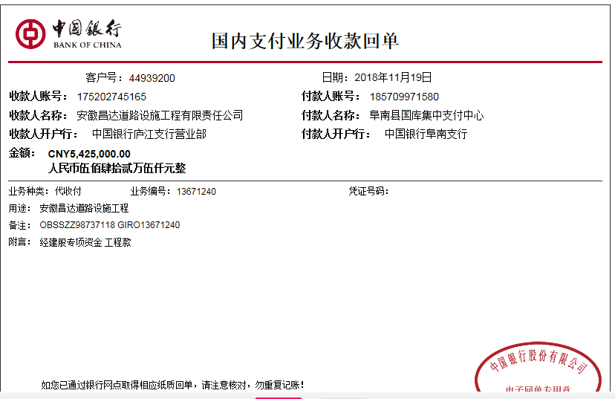
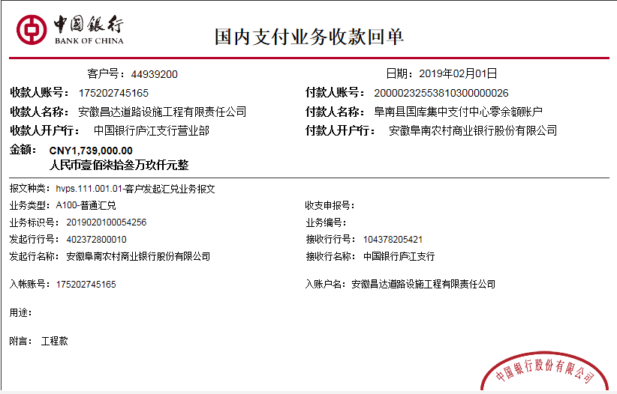
工程款支付证书
工程名称 |  | 阜南县非建档立卡村通村硬化路（世行项目）（01--08标段）施工04标段 |  |  |  |  |  |  |  |  |  | ERP编号 | 9460 | 档案编号 | CD2018-023
合同金额 |  | 21,965,978.04 |  | 中标 日期 | 2018.04.12 |  | 已供工程 资料 | 中标书、施工合同原件 |  |  |  |  | 庐江 | 责任 单位 | 业务二部
决算金额 |  |  |  | 竣工 日期 |  |  |  |  |  |  |  |  | 合肥 | 责任人 | 朱占军 15385811333
序号 | 工程款到账 |  |  | 开票情况 |  | 管理费 |  | 代缴税金 | 备注 | 其他扣款 |  | 预留款 |  | 实际支付
 | 日期 | 账户 | 金额 | 日期 | 金额 | 比例 | 金额 | 金额 |  | 金额 | 备注 | 金额 | 备注 | 户名 | 金额
1 | 2018-07-24 | 中 | 1,098,000.00 |  |  |  | 0.00 | 0.00 |  | 0.00 |  | 175,680.00 | 预付款暂扣16% | 材料 | 922320.00
2 | 2018-10-23 | 中 | 4,876,000.00 | 2018-10-12 | 4,876,000.00 | 2.5% | 121,900.00 | 70,924.00 | 扣企税 | 500.00 | 2018.8.6开外经证 |  |  | 材料 | 3,106,063.23
 |  |  |  |  |  |  |  |  |  |  |  |  |  | 退朱占军 | 1,576,612.77
本次结算 支付明细
3 | 2018-11-19 | 中 | 5,425,000.00 | 2018-11-08 | 3,449,000.00 | 2.5% | 135,625.00 | 78,910.00 |  | 6,000.00 | 建造师暂用费1500/月，四个月 |  |  | 11-22材料 | 1,639,616.77
 |  |  |  | 2018-11-08 | 1,976,000.00 |  |  |  |  | 3,000,000.00 | 本 | 此项目本次扣借款300万元本息 |  | 11-20材料 | 500,000.00
 |  |  |  |  |  |  |  |  |  | 123,433.33 | 利息 |  |  | 材料 | 1,470,319.90
 | 2019-02-01 | 中 | 1,739,000.00 | 2019-01-08 | 2,180,000.00 | 2.5% | 43,475.00 | 110,620.00 |  | 56,000.00
 |  |  |  |  |  | 朱兆文从2018年8月7日至2018年12月10日按4个计算每月10000元；胡文明2018年9月5日至2018年10月22日按2个月计算每月8000元

 |  |  |  |  |  |  |  |  |  |  |  |  |  |  |  |  |  |  |  | 28271357 | 15197
 |  |  |  |  |  |  |  |  |  |  |  |  |  |  |  |  |  |  |  | 53477 | 18000
 |  |  |  |  |  |  |  |  |  |  |  |  |  |  |  | 0.00 |  | 365353 | 5000 | 2165735.07 | 7500
 |  |  |  |  |  |  |  |  |  |  |  |  |  |  |  |  |  | 411220 | 4000 | 365353 | 5000
 |  |  |  |  |  |  |  |  |  |  |  |  |  |  |  |  |  |  |  |  | 4000
合计 |  | - | 13,138,000.00 | - | 12,481,000.00 | - | 301,000.00 | 260,454.00 | - | 3,185,933.33 | - | 175,680.00 | - | - | 9,214,932.67 |  |  |  |  |  | 780
本次结算 支付明细 |  | 应支付金额 |  | 3,609,936.67 |  |  |  | 实际支付金额 |  |  | 小写 | 0.00 |  |  |  |  |  |  |  |  | 3000
 |  | 已支付金额 |  | 3,609,936.67 |  |  |  |  |  |  | 大写 | 零元整 |  |  |  |  | 9214932.67
申请部门 意见 |  | 制表朱敏 |  |  |  |  |  | 项目管理 意见 |  |  | 施总、朱总已同意支付（附表背面截图）。
财务初审 意见 |  |  |  |  |  |  |  | 财务审核 意见
质安初审 意见 |  |  |  |  |  |  |  | 质安稽查 意见
总经理审批 |  |  |  |  |  |  |  | 董事长审批

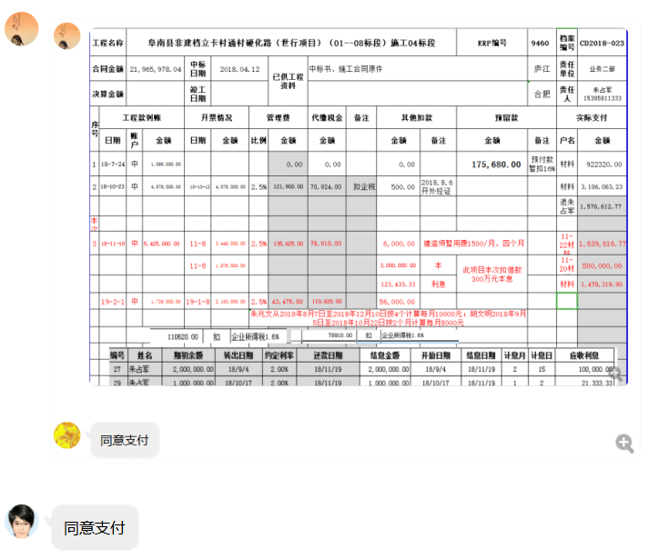

4
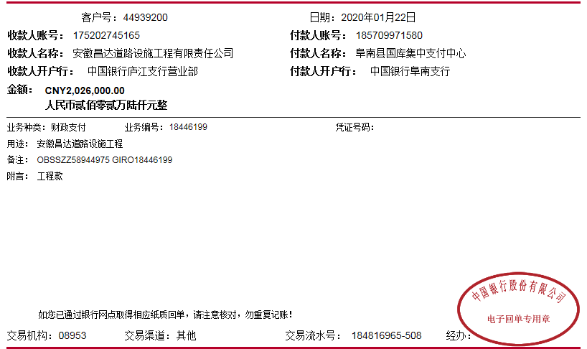
工程款支付证书
工程名称 |  | 阜南县非建档立卡村通村硬化路（世行项目）（01--08标段）施工04标段 |  |  |  |  |  |  |  |  |  | ERP编号 | 9460 | 档案编号 | CD2018-023
合同金额 |  | 21,965,978.04 |  | 中标 日期 | 2018.04.12 |  | 已供工程 资料 | 中标书、施工合同原件、竣工报告、内部承包协议 |  |  |  |  | 庐江 | 责任 单位 | 业务二部
决算金额 |  | 18,941,333.28 |  | 竣工 日期 |  |  |  |  |  |  |  |  | 合肥 | 责任人 | 朱占军 15385811333
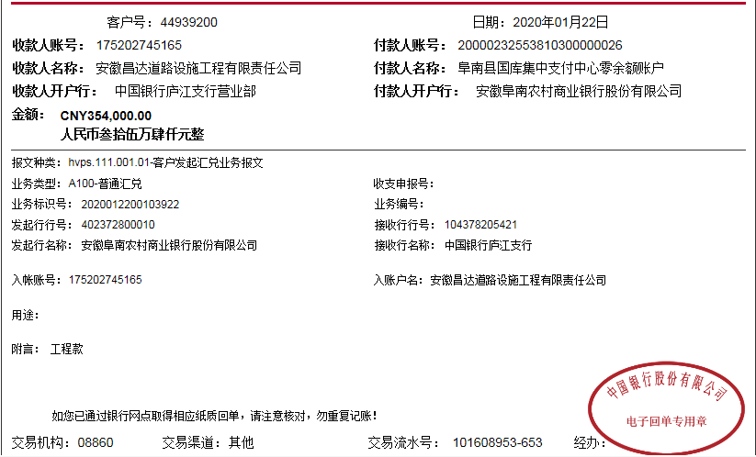
序号 | 工程款到账 |  |  | 开票情况 |  | 管理费 |  | 代缴税金 | 备注 | 其他扣款 |  | 预留款 |  | 实际支付
 | 日期 | 账户 | 金额 | 日期 | 金额 | 比例 | 金额 | 金额 |  | 金额 | 备注 | 金额 | 备注 | 户名 | 金额
1 | 2018-07-24 | 中 | 1,098,000.00 |  |  |  | 0.00 | 0.00 |  | 0.00 |  | 175,680.00 | 预付款暂扣16% | 材料 | 922320.00
2 | 2018-10-23 | 中 | 4,876,000.00 | 2018-10-12 | 4,876,000.00 | 2.5% | 121,900.00 | 70,924.00 | 扣企税 | 500.00 | 2018.8.6开外经证 |  |  | 材料 | 3,106,063.23
 |  |  |  |  |  |  |  |  |  |  |  |  |  | 退朱占军 | 1,576,612.77

3 | 2018-11-19 | 中 | 5,425,000.00 | 2018-11-08 | 3,449,000.00 | 2.5% | 135,625.00 | 78,910.00 |  | 6,000.00 | 建造师暂用费1500/月，四个月 |  |  | 11-22材料 | 1,639,616.77
 |  |  |  | 2018-11-08 | 1,976,000.00 |  |  |  |  | 3,000,000.00 | 本 | 此项目本次扣借款300万元本息 |  | 11-20材料 | 500,000.00
 |  |  |  |  |  |  |  |  |  | 123,433.33 | 利息 |  |  | 材料 | 1,470,319.90
 | 2019-02-01 | 中 | 1,739,000.00 | 2019-01-08 | 2,180,000.00 | 2.5% | 43,475.00 | 110,620.00 |  | 56,000.00
 |  |  |  |  |  | 朱兆文从2018年8月7日至2018年12月10日按4个计算每月10000元；胡文明2018年9月5日至2018年10月22日按2个月计算每月8000元

4 | 2020-01-22 | 中 | 2,026,000.00 |  |  | 2.5% | 86,950.00 | 0.00 |  | 10,300.00 | 2018.10.24~2019.8.28（收回已销毁），印章费10300元 | -175,680.00 | 退上次暂扣 | 阜阳市五通建筑劳务有限公司-劳务 开户行:中国建设银行阜阳经济技术开发区支行 账号：3400 1712 8080 5250 5255 | 2,400,000.00 | 剩余57730 |  |  | 28271357 | 15197
 |  | 中 | 354,000.00 |  |  |  |  |  |  | 200.00 | 转账费 |  |  |  |  |  |  |  | 53477 | 18000
 |  |  |  |  |  |  |  |  |  | 500.00 | 2019-11-1外经证 |  |  |  |  |  |  |  |  | 7500
 |  |  |  |  |  |  |  |  |  |  |  |  |  |  |  |  | 0.70645613738 | 121900 |  | 5000
 |  |  |  |  |  |  |  |  |  |  |  |  |  |  |  |  |  | 135625 |  | 4000
合计 |  | - | 15,518,000.00 | - | 12,481,000.00 | - | 387,950.00 | 260,454.00 | - | 3,196,933.33 | - | 0.00 | - | - | 11,614,932.67 |  | 9925978.04 | 43475 |  | 780
本次结算 支付明细 |  | 应支付金额 |  | 2,296,530.55 |  |  |  | 实际支付金额 |  |  | 小写 | 0.00 |  |  |  | 0.81926650942 | 248149.451 |  |  | 3000
 |  | 已支付金额 |  | 0.00 |  |  |  |  |  |  | 大写 | 零元整
申请部门 意见 |  |  |  |  |  |  |  | 项目管理 意见 |  |  |  |  |  |  |  |  | 3123433.33 |  | 0
财务初审 意见 |  |  |  |  |  |  |  | 财务审核 意见
质安初审 意见 |  |  |  |  |  |  |  | 质安稽查 意见
总经理审批 |  |  |  |  |  |  |  | 董事长审批

5
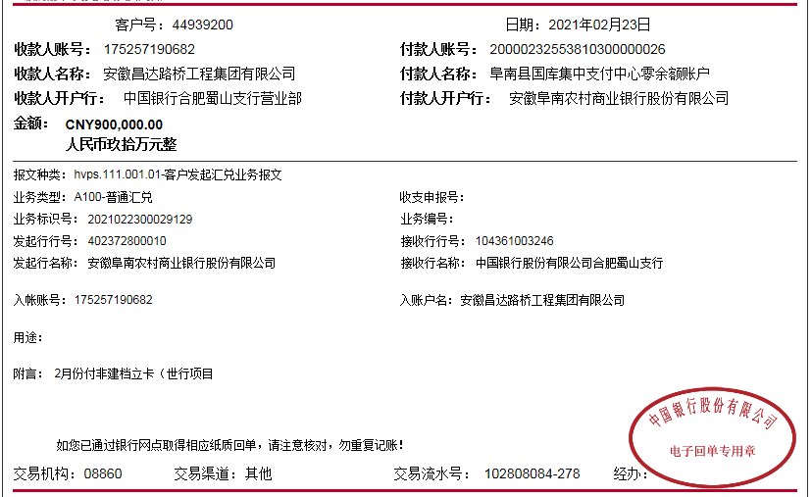
工程款支付证书
工程名称 |  | 阜南县非建档立卡村通村硬化路（世行项目）（01--08标段）施工04标段 |  |  |  |  |  |  |  |  |  | ERP编号 | 9460 | 档案编号 | CD2018-023
合同金额 |  | 21,965,978.04 |  | 中标 日期 | 2018.04.12 |  | 已供工程 资料 | 中标书、施工合同原件、竣工报告、内部承包协议 |  |  |  |  | 庐江 | 责任 单位 | 业务二部
决算金额 |  | 18,941,333.28 |  | 竣工 日期 |  |  |  |  |  |  |  |  | 合肥 | 责任人 | 朱占军 15385811333
序号 | 工程款到账 |  |  | 开票情况 |  | 管理费 |  | 代缴税金 | 备注 | 其他扣款 |  | 预留款 |  | 实际支付
 | 日期 | 账户 | 金额 | 日期 | 金额 | 比例 | 金额 | 金额 |  | 金额 | 备注 | 金额 | 备注 | 户名 | 金额
1 | 2018-07-24 | 中 | 1,098,000.00 |  |  |  | 0.00 | 0.00 |  | 0.00 |  | 175,680.00 | 预付款暂扣16% | 材料 | 922320.00
2 | 2018-10-23 | 中 | 4,876,000.00 | 2018-10-12 | 4,876,000.00 | 2.5% | 121,900.00 | 70,924.00 | 扣企税 | 500.00 | 2018.8.6开外经证 |  |  | 材料 | 3,106,063.23
 |  |  |  |  |  |  |  |  |  |  |  |  |  | 退朱占军 | 1,576,612.77

3 | 2018-11-19 | 中 | 5,425,000.00 | 2018-11-08 | 3,449,000.00 | 2.5% | 135,625.00 | 78,910.00 |  | 6,000.00 | 建造师暂用费1500/月，四个月 |  |  | 11-22材料 | 1,639,616.77
 |  |  |  | 2018-11-08 | 1,976,000.00 |  |  |  |  | 3,000,000.00 | 本 | 此项目本次扣借款300万元本息 |  | 11-20材料 | 500,000.00
 |  |  |  |  |  |  |  |  |  | 123,433.33 | 利息 |  |  | 材料 | 1,470,319.90
 | 2019-02-01 | 中 | 1,739,000.00 | 2019-01-08 | 2,180,000.00 | 2.5% | 43,475.00 | 110,620.00 |  | 56,000.00
 |  |  |  |  |  | 朱兆文从2018年8月7日至2018年12月10日按4个计算每月10000元；胡文明2018年9月5日至2018年10月22日按2个月计算每月8000元

4 | 2020-01-22 | 中 | 2,026,000.00 |  |  | 2.5% | 86,950.00 | 0.00 |  | 10,300.00 | 2018.10.24~2019.8.28（收回已销毁），印章费10300元 | -175,680.00 | 退上次暂扣 | 阜阳市五通建筑劳务有限公司-劳务 开户行:中国建设银行阜阳经济技术开发区支行 账号：3400 1712 8080 5250 5255 | 2,400,000.00 | 剩余57730 |  |  | 28271357 | 15197
 |  | 中 | 354,000.00 |  |  |  |  |  |  | 200.00 | 转账费 |  |  |  |  |  |  |  | 53477 | 18000
 |  |  |  |  |  |  |  |  |  | 500.00 | 2019-11-1外经证 |  |  |  |  |  |  |  |  | 7500
5 | 2021-02-23 | 中 | 900,000.00 |  |  | 2.5% | 85,583.33 | 33,515.49 | 企税1.6% | 500.00 | 2021/1/21外经证 |  |  | 朱侠宏-石灰 | 838,000.00 |  | 0.74742859025 | 121900 |  | 5000
 |  |  |  |  |  |  |  |  |  | 100.00 | 转账费
 |  |  |  |  |  |  |  |  |  |  |  |  |  |  |  | 31.18

 |  |  |  |  |  |  |  |  |  |  |  |  |  |  |  |  |  | 135625 |  | 4000
合计 |  | - | 16,418,000.00 | - | 12,481,000.00 | - | 473,533.33 | 293,969.49 | - | 3,197,533.33 | - | 0.00 | - | - | 12,452,932.67 |  | 9925978.04 | 43475 |  | 780
本次结算 支付明细 |  | 应支付金额 |  | 838,000.00 |  |  |  | 实际支付金额 |  |  | 小写 | 0.00 |  |  |  | 0.866781644 | 248149.451 |  |  | 3000
 |  | 已支付金额 |  | 0.00 |  |  |  |  |  |  | 大写 | 零元整
申请部门 意见 |  |  |  |  |  |  |  | 项目管理 意见 |  |  |  |  |  |  |  |  | 3123433.33 |  | 0
财务初审 意见 |  |  |  |  |  |  |  | 财务审核 意见
质安初审 意见 |  |  |  |  |  |  |  | 质安稽查 意见
总经理审批 |  |  |  |  |  |  |  | 董事长审批

6
工程款支付证书
工程名称 |  | 阜南县非建档立卡村通村硬化路（世行项目）（01--08标段）施工04标段 |  |  |  |  |  |  |  |  |  | ERP编号 | 9460 | 档案编号 | CD2018-023
合同金额 |  | 21,965,978.04 |  | 中标 日期 | 2018.04.12 |  | 已供工程 资料 | 中标书、施工合同原件、竣工报告、内部承包协议、审计报告 |  |  |  |  | 庐江 | 责任 单位 | 业务二部
决算金额 |  | 18,941,333.28 |  | 竣工 日期 |  |  |  |  |  |  |  |  | 合肥 | 责任人 | 朱占军 15385811333 | 473,533.33
序号 | 工程款到账 |  |  | 开票情况 |  | 管理费 |  | 代缴税金 | 备注 | 其他扣款 |  | 预留款 |  | 实际支付
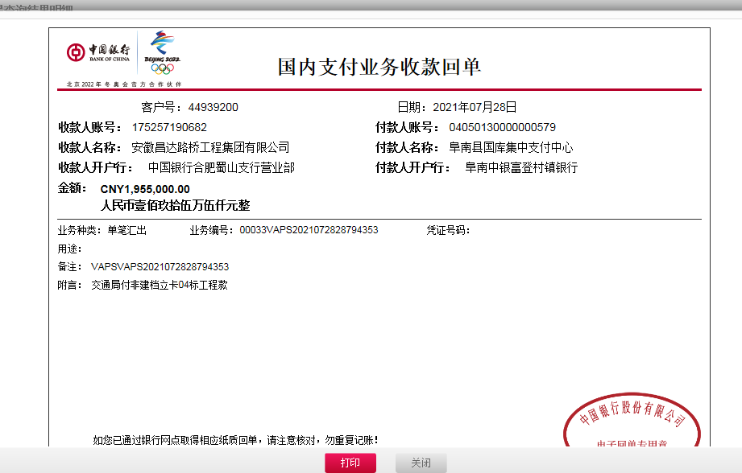
 | 日期 | 账户 | 金额 | 日期 | 金额 | 比例 | 金额 | 金额 |  | 金额 | 备注 | 金额 | 备注 | 户名 | 金额
1 | 2018-07-24 | 中 | 1,098,000.00 |  |  |  | 0.00 | 0.00 |  | 0.00 |  | 175,680.00 | 预付款暂扣16% | 材料 | 922320.00
2 | 2018-10-23 | 中 | 4,876,000.00 | 2018-10-12 | 4,876,000.00 | 2.5% | 121,900.00 | 70,924.00 | 扣企税 | 500.00 | 2018.8.6开外经证 |  |  | 材料 | 3,106,063.23
 |  |  |  |  |  |  |  |  |  |  |  |  |  | 退朱占军 | 1,576,612.77

3 | 2018-11-19 | 中 | 5,425,000.00 | 2018-11-08 | 3,449,000.00 | 2.5% | 135,625.00 | 78,910.00 |  | 6,000.00 | 建造师暂用费1500/月，四个月 |  |  | 11-22材料 | 1,639,616.77
 |  |  |  | 2018-11-08 | 1,976,000.00 |  |  |  |  | 3,000,000.00 | 本 | 此项目本次扣借款300万元本息 |  | 11-20材料 | 500,000.00
 |  |  |  |  |  |  |  |  |  | 123,433.33 | 利息 |  |  | 材料 | 1,470,319.90
 | 2019-02-01 | 中 | 1,739,000.00 | 2019-01-08 | 2,180,000.00 | 2.5% | 43,475.00 | 110,620.00 |  | 56,000.00
 |  |  |  |  |  | 朱兆文从2018年8月7日至2018年12月10日按4个计算每月10000元；胡文明2018年9月5日至2018年10月22日按2个月计算每月8000元

4 | 2020-01-22 | 中 | 2,026,000.00 |  |  | 2.5% | 86,950.00 | 0.00 |  | 10,300.00 | 2018.10.24~2019.8.28（收回已销毁），印章费10300元 | -175,680.00 | 退上次暂扣 | 阜阳市五通建筑劳务有限公司-劳务 开户行:中国建设银行阜阳经济技术开发区支行 账号：3400 1712 8080 5250 5255 | 2,400,000.00 | 剩余57730 |  |  | 28271357 | 15197
 |  | 中 | 354,000.00 |  |  |  |  |  |  | 200.00 | 转账费 |  |  |  |  |  |  |  | 53477 | 18000
 |  |  |  |  |  |  |  |  |  | 500.00 | 2019-11-1外经证 |  |  |  |  |  |  |  |  | 7500
5 | 2021-02-23 | 中 | 900,000.00 |  |  | 2.5% | 85,583.33 | 33,515.49 | 企税1.6% | 500.00 | 2021/1/21外经证 |  |  | 朱侠宏-石灰 | 838,000.00 |  | 0.83642986288 | 121900 |  | 5000
 |  |  |  |  |  |  |  |  |  | 100.00 | 转账费
6 | 2021-07-28 | 中 | 1,955,000.00 |  |  |  | 0.00 | 0.00 |  | 600.00 | 转账费 |  |  | 海天才-机械 | 411,197.55 | 0.00
 |  |  |  |  |  |  |  |  |  |  |  |  |  | 丁红彪-护栏 | 275,200.00
 |  |  |  |  |  |  |  |  |  |  |  |  |  | 李中贺-乳化沥青 | 476,215.00
 |  |  |  |  |  |  |  |  |  |  |  |  |  | 刘鹏洲-安全生产设施 | 368,000.00 |  | 153129.5
 |  |  |  |  |  |  |  |  |  |  |  |  |  | 朱侠宏-石灰 | 153,129.50
 |  |  |  |  |  |  |  |  |  |  |  |  |  | 刘珍静-机械 | 270,689.13

 |  |  |  |  |  |  |  |  |  |  |  |  |  |  |  |  |  | 135625 |  | 4000
合计 |  | - | 18,373,000.00 | - | 12,481,000.00 | - | 473,533.33 | 293,969.49 | - | 3,198,133.33 | - | 0.00 | - | - | 14,407,363.85 |  | 9925978.04 | 43475 |  | 780
本次结算 支付明细 |  | 应支付金额 |  | 1,954,431.18 |  |  |  | 实际支付金额 |  |  | 小写 | 0.00 |  |  |  | 0.96999507524 | 248149.451 |  |  | 3000
 |  | 已支付金额 |  | 0.00 |  |  |  |  |  |  | 大写 | 零元整
申请部门 意见 |  |  |  |  |  |  |  | 项目管理 意见 |  |  |  |  |  |  |  |  | 3123433.33 |  | 0
财务初审 意见 |  |  |  |  |  |  |  | 财务审核 意见
质安初审 意见 |  |  |  |  |  |  |  | 质安稽查 意见
总经理审批 |  |  |  |  |  |  |  | 董事长审批

